シート 1
駐車許可証

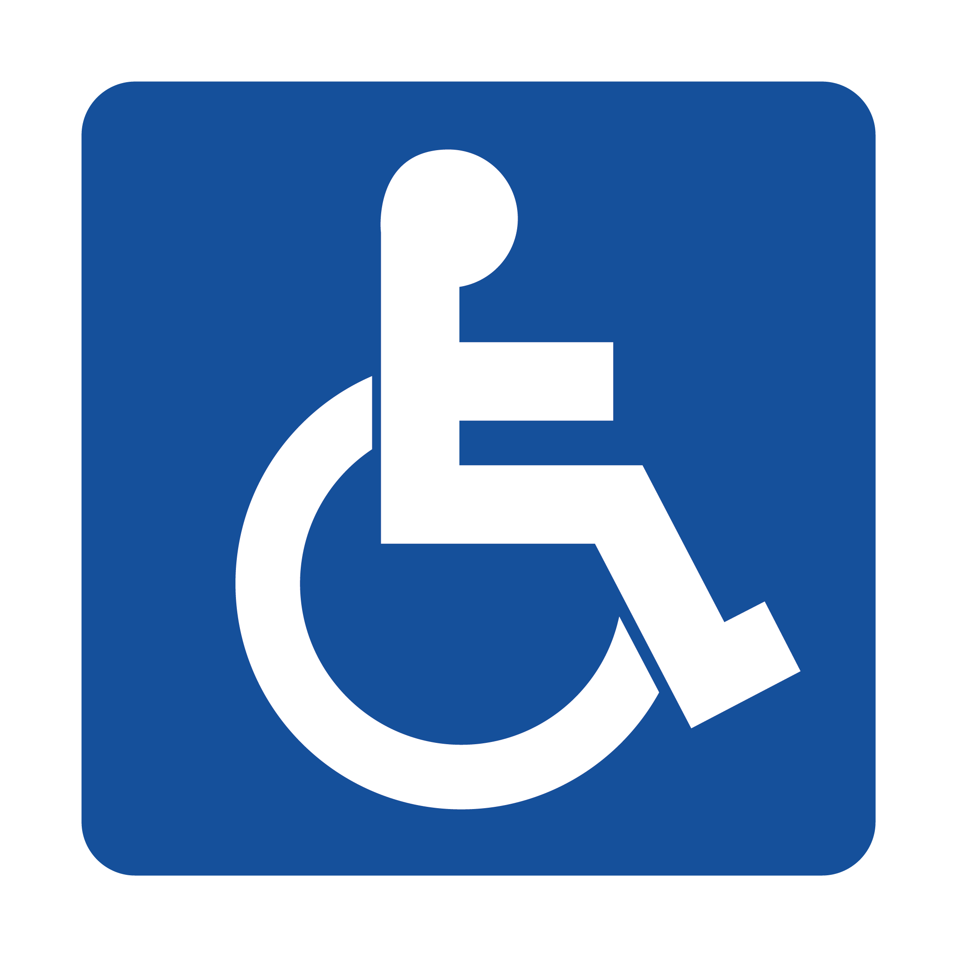

 | No:

駐車有効期限:

H29年１２月２０日〜H３２年１月３１日まで

専用駐車区画に駐車の際は、この駐車許可証を必ずダッシュボードにご掲示ください。

